Pergola
ISOTRA a.s.
Bílovecká 2411/1, 746 01 Opava |  |  |  |  |  |  |  |  |  |  | TEL.: +420 553 685 101 |  |  |  | FAX: +420 553 685 110 |  |  |  |  |  |  |  |  |  |  |  |  |  |  |  |  |  |  |  |  |  |  |  |  |  |  | www.isotra.cz
Objednávkový formulář Pergola
Pergola ARTOSI

Objednávka |  |  |  |  |  |  |  |  |  |  | Objednatel
Číslo zakázky: |  |  |  |  |  |  |  |  |  |  | IČ:
 |  |  |  |  |  |  |  |  |  |  | DIČ:
Objednáno dne: |  |  |  |  |  |  |  |  |  |  | Fakturační adresa:

Telefon:
 |  |  |  |  |  |  |  |  |  |  | Dodací adresa:
Termín dodání:

Pozice | Počet ks | Zkr.2 výrobku | Typ výrobku | Typ montáže | Šířka (mm) | Výška = délka (mm) | Barva lakovaných komponentů | Barva lamel | Směr naklápění lamel | Přístupový bod a počet motorů | Typ motoru | Pomocný přístupový bod | Kotvení rámu | Typ stojky | Stojka A1 | Stojka A1 - Podchozí výška (mm) | Stojka A1 - Posunutí na osu (mm) | Stojka A1 - umístění odtoku | Stojka A3 | Stojka A3 - Podchozí výška (mm) | Stojka A3 - Posunutí na osu (mm) | Stojka A3 - umístění odtoku | Stojka C1 | Stojka C1 - Podchozí výška (mm) | Stojka C1 - Posunutí na osu (mm) | Stojka C1 - umístění odtoku | Stojka C3 | Stojka C3 - Podchozí výška (mm) | Stojka C3 - Posunutí na osu (mm) | Stojka C3 - umístění odtoku | Stojka A2 (dodatečná) | Stojka A2 - Podchozí výška (mm) | Stojka A2 - Posunutí na osu (mm) | Stojka A2 - umístění odtoku | Stojka C2 (dodatečná) | Stojka C2 - Podchozí výška (mm) | Stojka C2 - Posunutí na osu (mm) | Stojka C2 - umístění odtoku | Počet lamel v 2.sekci | Osvětlení | Umístění osvětlení | Balení
1 | 2 | 3 | 4 | 5 | 6 | 7 | 8 | 9 | 10 | 11 | 12 | 13 | 14 | 15 | 16 | 17 | 18 | 19 | 20 | 21 | 22 | 23 | 24 | 25 | 26 | 27 | 28 | 29 | 30 | 31 | 32 | 33 | 34 | 35 | 36 | 37 | 38 | 39 | 40 | 41 | 42 | 43

Poznámka k zakázce:

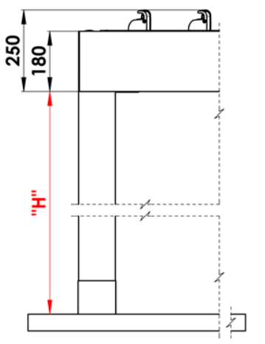
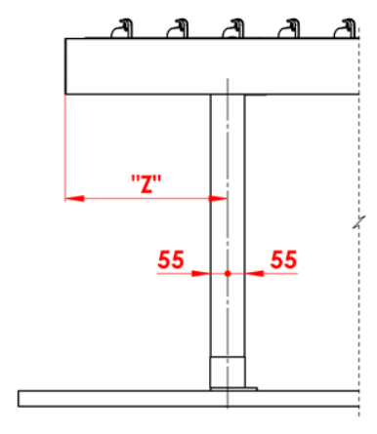
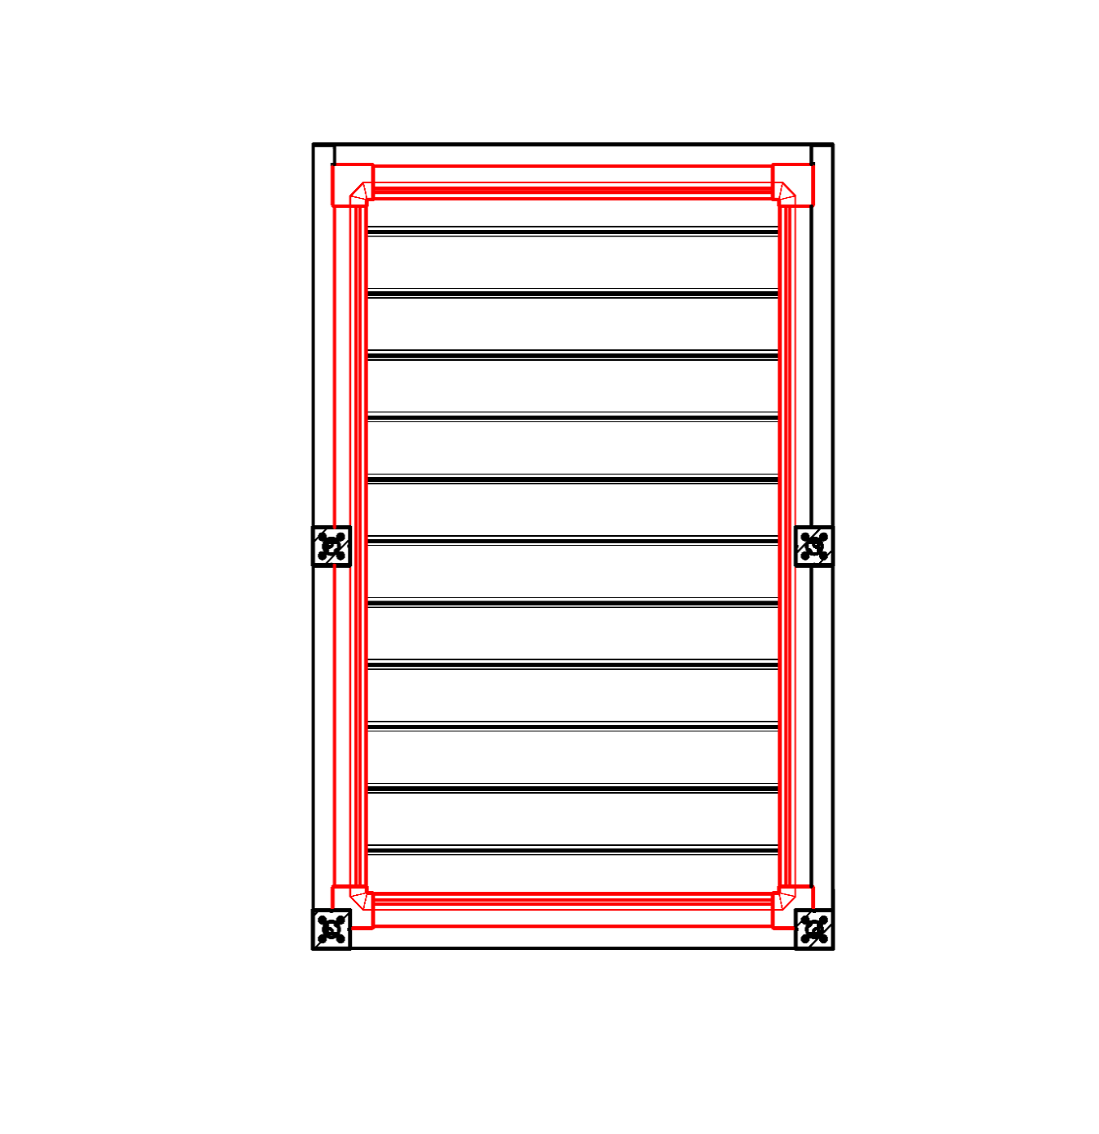
Vysvětlivky:
16/ Podchozí výška v rozmězi 500 - 3000mm. |  |  |  |  |  |  | S - šířka |  |  |  |  |  |  |  |  |  | Podchozí výška |  |  |  |  | Posun stojky po délce |  |  |  |  |  |  |  |  |  |  | Celoobvodový okap
17/ Posunutí na osu 0mm, nebo také v rozmězí 255 - 1055mm posunutí po délce, v rozmězí 255 - 555mm posunutí po šířce. |  |  |  |  |  |  | L - délka

Doporučený počet odtoků:
do 12m² plochy pergoly - 1 odtok
nad 12m² plochy pergoly - 2 odtoky
nad 24m² plochy pergoly - doporučujeme 3 odtoky

Poznámky:
Překrývací profily se objednávají samostatně.
Překrývací profil PK_05 nelze kombinovat s těsnícími kartáčky.
Z technologických důvodů nelze opětovně přelakovávat jakýchkoliv profil.

 |  |  |  |  |  |  |  |  |  |  |  |  |  |  |  |  | Umístění odtoku ve stojce

Platnost od: 1.12.2025.
Pro veškeré obchodní vztahy platí ustanovení Všeobecných obchodních podmínek společnosti ISOTRA a.s. v platném znění, pokud není stanoveno jinak.

POKYNY PERGOLA
Objednávkový formulář Pergola

Zkr.2výrobku
zkratka | název | poznámka | Typ montáže
ARTOSI

typ výrobku |  |  |  | Typ A
zkratka | název | poznámka
ARTOSI

Typ montáže
zkratka | název | poznámka
A | Typ A
B | Typ B
D | Typ D | jiný obrázek

Barva lakovaných komponentů
zkratka | název | poznámka
9010M | RAL bílá 9010 matná | standard
9010S | RAL bílá 9010 struktura | standard
9006RAL | RAL stříbrná 9006 | standard
9006S | RAL stříbrná 9006 struktura | standard
9007RAL | RAL šedá (šedý hliník) 9007 | standard
9007S | RAL šedá (šedý hliník) 9007 sruktura | standard
8014M | RAL hnědá (sépiová) 8014 matná | standard
8014S | RAL hnědá (sépiová) 8014 struktura | standard
7016M | RAL šedá (antracit) 7016 matná | standard
7016S | RAL šedá (antracit) 7016 strukturovaná | standard
DB702 | RAL šedá (speciál k lamele DB702) | standard
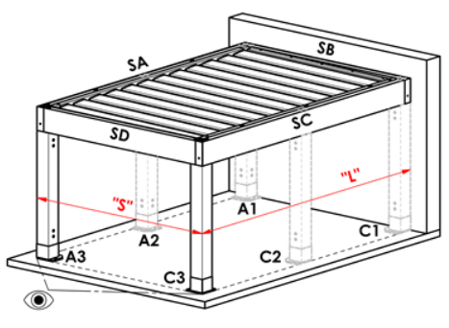
DB703 | RAL šedá (tmavě perlová) DB703 | standard |  | Typ B
1003RAL | RAL žlutá ( signální ) 1003
1013RAL | RAL žlutá ( ústřicová ) 1013
1015RAL | RAL žlutá ( slonová kost ) 1015
3000RAL | RAL červená ( ohnivá ) 3000
3005RAL | RAL červená ( vínová ) 3005
5005RAL | RAL modrá ( signální ) 5005
5009RAL | RAL modrá ( azurová ) 5009
5011RAL | RAL modrá ( ocelově modrá ) 5011
5014RAL | RAL modrá ( sivá ) 5014
6005RAL | RAL zelená ( mechově ) 6005
7001RAL | RAL šedá ( stříbřitě ) 7001
7009RAL | RAL šedá ( trávová ) 7009
7015RAL | RAL šedá břidlicová 7015
7016RAL | RAL šedá (antracit) 7016
7021RAL | RAL šedá ( černošedá ) 7021
7024RAL | RAL šedá ( grafitová ) 7024
7035RAL | RAL šedá ( světlešedá ) 7035
8003RAL | RAL hnědá ( hliněnka ) 8003
8011RAL | RAL hnědá ( ořechová ) 8011
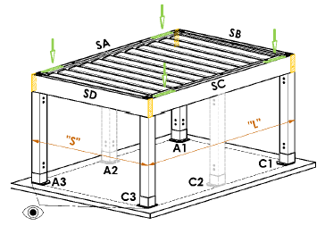
8012RAL | RAL hnědá ( červenohnědá ) 8012
8014RAL | RAL hnědá (sépiová) 8014
8017RAL | RAL hnědá ( čokoláda ) 8017
8019RAL | RAL hnědá ( šedohnědá ) 8019 |  |  | Typ D
9001RAL | RAL bílá ( krémová ) 9001
9003RAL | RAL bílá 9003
9005RAL | RAL červná ( tmavočerná ) 9005
9010RAL | RAL bílá 9010
1001RAL | RAL žlutá (béžová) 1001
1011RAL | RAL žlutá (hnědobéžová) 1011
3002RAL | RAL červená karmín 3002
3003RAL | RAL červená rubín 3003
3004RAL | RAL červená 3004
3012RAL | RAL červená béžově 3012
5002RAL | RAL modrá (ultramarín) 5002
5013RAL | RAL modrá (kobaltová) 5013
5018RAL | RAL modrá (tyrkysová) 5018
6009RAL | RAL zelená (jedlová) 6009
6011RAL | RAL zelená (rezedová) 6011
6018RAL | RAL zelená (žlutozelená) 6018
6026RAL | RAL zelená (opál) 6026
7006RAL | RAL šedá (béžošedá) 7006
7022RAL | RAL šedá umbra 7022
7023RAL | RAL šedá (beton) 7023
7030RAL | RAL šedá kamenná 7030
7036RAL | RAL šedá (platinová) 7036
7038RAL | RAL šedá (achátová) 7038
7040RAL | RAL šedá (okenní) 7040
7046RAL | RAL šedá (telegrafní) 7046
7047RAL | RAL šedá (telegrafní) 7047
7048RAL | RAL perleť (šedá myš) 7048
8001RAL | RAL hnědá (okrová) 8001
8002RAL | RAL hnědá (signální) 8002
8004RAL | RAL hnědá (měděná) 8004
8007RAL | RAL hnědá (srnčí) 8007
8016RAL | RAL hnědá (mahagon) 8016
8023RAL | RAL hnědá (orange) 8023
8028RAL | RAL hnědá (terra) 8028
9002RAL | RAL bílá (šedobílá) 9002
9004RAL | RAL černá (signální) 9004
9016M | RAL bílá (dopravní) MATNÁ 9016
9016RAL | RAL bílá (dopravní) 9016
9017RAL | RAL černá (dopravní) 9017
9022RAL | RAL perleť (světle šedá) 9022
VSR780 | RAL VSR 780
7012RAL | RAL šedá čedič 7012
7039RAL | RAL šedá (krystalová) 7039
X | JINÁ (do poznámky RAL pro lakovnu)

Barva lamel
zkratka | název | poznámka
9010M | RAL bílá 9010 matná | standard
9010S | RAL bílá 9010 struktura | standard
9006RAL | RAL stříbrná 9006 | standard
9006S | RAL stříbrná 9006 struktura | standard
9007RAL | RAL šedá (šedý hliník) 9007 | standard
9007S | RAL šedá (šedý hliník) 9007 sruktura | standard
8014M | RAL hnědá (sépiová) 8014 matná | standard
8014S | RAL hnědá (sépiová) 8014 struktura | standard
7016M | RAL šedá (antracit) 7016 matná | standard
7016S | RAL šedá (antracit) 7016 strukturovaná | standard
DB702 | RAL šedá (speciál k lamele DB702) | standard
DB703 | RAL šedá (tmavě perlová) DB703 | standard
1003RAL | RAL žlutá ( signální ) 1003
1013RAL | RAL žlutá ( ústřicová ) 1013
1015RAL | RAL žlutá ( slonová kost ) 1015
3000RAL | RAL červená ( ohnivá ) 3000
3005RAL | RAL červená ( vínová ) 3005
5005RAL | RAL modrá ( signální ) 5005
5009RAL | RAL modrá ( azurová ) 5009
5011RAL | RAL modrá ( ocelově modrá ) 5011
5014RAL | RAL modrá ( sivá ) 5014
6005RAL | RAL zelená ( mechově ) 6005
7001RAL | RAL šedá ( stříbřitě ) 7001
7009RAL | RAL šedá ( trávová ) 7009
7015RAL | RAL šedá břidlicová 7015
7016RAL | RAL šedá (antracit) 7016
7021RAL | RAL šedá ( černošedá ) 7021
7024RAL | RAL šedá ( grafitová ) 7024
7035RAL | RAL šedá ( světlešedá ) 7035
8003RAL | RAL hnědá ( hliněnka ) 8003
8011RAL | RAL hnědá ( ořechová ) 8011
8012RAL | RAL hnědá ( červenohnědá ) 8012
8014RAL | RAL hnědá (sépiová) 8014
8017RAL | RAL hnědá ( čokoláda ) 8017
8019RAL | RAL hnědá ( šedohnědá ) 8019
9001RAL | RAL bílá ( krémová ) 9001
9003RAL | RAL bílá 9003
9005RAL | RAL červná ( tmavočerná ) 9005
9010RAL | RAL bílá 9010
1001RAL | RAL žlutá (béžová) 1001
1011RAL | RAL žlutá (hnědobéžová) 1011
3002RAL | RAL červená karmín 3002
3003RAL | RAL červená rubín 3003
3004RAL | RAL červená 3004
3012RAL | RAL červená béžově 3012
5002RAL | RAL modrá (ultramarín) 5002
5013RAL | RAL modrá (kobaltová) 5013
5018RAL | RAL modrá (tyrkysová) 5018
6009RAL | RAL zelená (jedlová) 6009
6011RAL | RAL zelená (rezedová) 6011
6018RAL | RAL zelená (žlutozelená) 6018
6026RAL | RAL zelená (opál) 6026
7006RAL | RAL šedá (béžošedá) 7006
7016M | RAL šedá (antracit) MATNÁ 7016
7022RAL | RAL šedá umbra 7022
7023RAL | RAL šedá (beton) 7023
7030RAL | RAL šedá kamenná 7030
7036RAL | RAL šedá (platinová) 7036
7038RAL | RAL šedá (achátová) 7038
7040RAL | RAL šedá (okenní) 7040
7046RAL | RAL šedá (telegrafní) 7046
7047RAL | RAL šedá (telegrafní) 7047
7048RAL | RAL perleť (šedá myš) 7048
8001RAL | RAL hnědá (okrová) 8001
8002RAL | RAL hnědá (signální) 8002
8004RAL | RAL hnědá (měděná) 8004 |  | Směr naklápění lamel
8007RAL | RAL hnědá (srnčí) 8007
8016RAL | RAL hnědá (mahagon) 8016 |  |  | směr pohledu "A" |  | Směr pohledu "B"
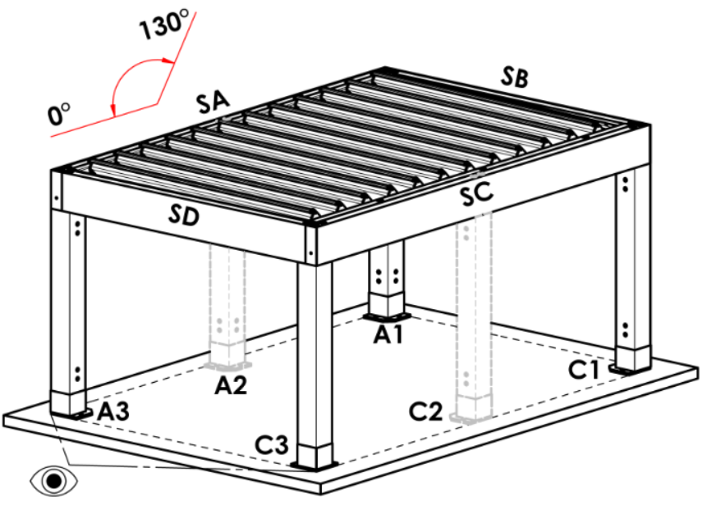
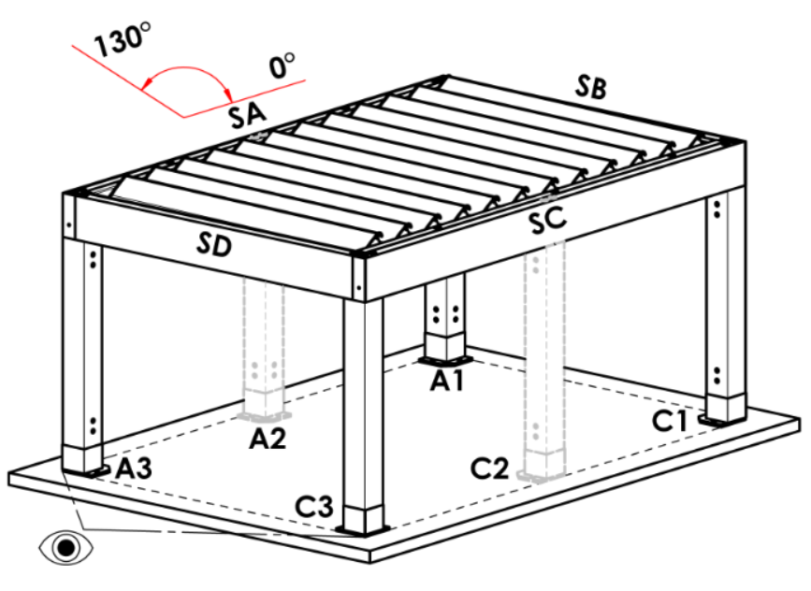
8023RAL | RAL hnědá (orange) 8023
8028RAL | RAL hnědá (terra) 8028
9002RAL | RAL bílá (šedobílá) 9002
9004RAL | RAL černá (signální) 9004
9016M | RAL bílá (dopravní) MATNÁ 9016
9016RAL | RAL bílá (dopravní) 9016
9017RAL | RAL černá (dopravní) 9017
9022RAL | RAL perleť (světle šedá) 9022
VSR780 | RAL VSR 780
7012RAL | RAL šedá čedič 7012
7039RAL | RAL šedá (krystalová) 7039
X | JINÁ (do poznámky RAL pro lakovnu)
ISD110 | Isotra systém DECORAL hladký ISD110 | Max.šířka pergoly s lamelou v Decoralu je 4,5m.
ISD120 | Isotra systém DECORAL hladký ISD120 | Max.šířka pergoly s lamelou v Decoralu je 4,5m.
ISD130 | Isotra systém DECORAL hladký ISD130 | Max.šířka pergoly s lamelou v Decoralu je 4,5m.
ISD140 | Isotra systém DECORAL hladký ISD140 | Max.šířka pergoly s lamelou v Decoralu je 4,5m.
ISD150 | Isotra systém DECORAL hladký ISD150 | Max.šířka pergoly s lamelou v Decoralu je 4,5m.
ISD160 | Isotra systém DECORAL hladký ISD160 | Max.šířka pergoly s lamelou v Decoralu je 4,5m.
ISD210 | Isotra systém DECORAL struktura ISD210 | Max.šířka pergoly s lamelou v Decoralu je 4,5m.
ISD220 | Isotra systém DECORAL struktura ISD220 | Max.šířka pergoly s lamelou v Decoralu je 4,5m.
ISD230 | Isotra systém DECORAL struktura ISD230 | Max.šířka pergoly s lamelou v Decoralu je 4,5m.
ISD310 | Isotra systém DECORAL lesk ISD310 | Max.šířka pergoly s lamelou v Decoralu je 4,5m.
ISD152 | Isotra systém DECORAL hladký ISD152 | Max.šířka pergoly s lamelou v Decoralu je 4,5m.
ISD154 | Isotra systém DECORAL hladký ISD154 | Max.šířka pergoly s lamelou v Decoralu je 4,5m.
ISD200 | Isotra systém DECORAL struktura ISD200 | Max.šířka pergoly s lamelou v Decoralu je 4,5m.
ISD212 | Isotra systém DECORAL struktura ISD212 | Max.šířka pergoly s lamelou v Decoralu je 4,5m.
ISD214 | Isotra systém DECORAL struktura ISD214 | Max.šířka pergoly s lamelou v Decoralu je 4,5m.
ISD222 | Isotra systém DECORAL struktura ISD222 | Max.šířka pergoly s lamelou v Decoralu je 4,5m.
ISD500 | Isotra systém DECORAL hladký ISD500 | Max.šířka pergoly s lamelou v Decoralu je 4,5m.
ISD510 | Isotra systém DECORAL hladký ISD510 | Max.šířka pergoly s lamelou v Decoralu je 4,5m.
ISD600 | Isotra systém DECORAL struktura ISD600 | Max.šířka pergoly s lamelou v Decoralu je 4,5m.
ISD610 | Isotra systém DECORAL struktura ISD610 | Max.šířka pergoly s lamelou v Decoralu je 4,5m.
ISD620 | Isotra systém DECORAL struktura ISD620 | Max.šířka pergoly s lamelou v Decoralu je 4,5m.
ISD630 | Isotra systém DECORAL struktura ISD630 | Max.šířka pergoly s lamelou v Decoralu je 4,5m.
ISD640 | Isotra systém DECORAL struktura ISD640 | Max.šířka pergoly s lamelou v Decoralu je 4,5m.
ISD700 | Isotra systém DECORAL osobitý ISD700 | Max.šířka pergoly s lamelou v Decoralu je 4,5m.
Xisd | JINÝ ISD (po konzultaci s OZ - termín) | Max.šířka pergoly s lamelou v Decoralu je 4,5m.
7016S/9010S | vrchní část 7016S / spodní část 9010S
7016S/9016S | vrchní část 7016S / spodní část 9016S
7016S/9006S | vrchní část 7016S / spodní část 9006S
7016S/9007S | vrchní část 7016S / spodní část 9007S
...
Barva lamel
DB703S/9007S | vrchní část DB703S / spodní část 9007S

Směr naklápění lamel
zkratka | název | poznámka
A | směr naklápění "A"
B | směr naklápění "B"

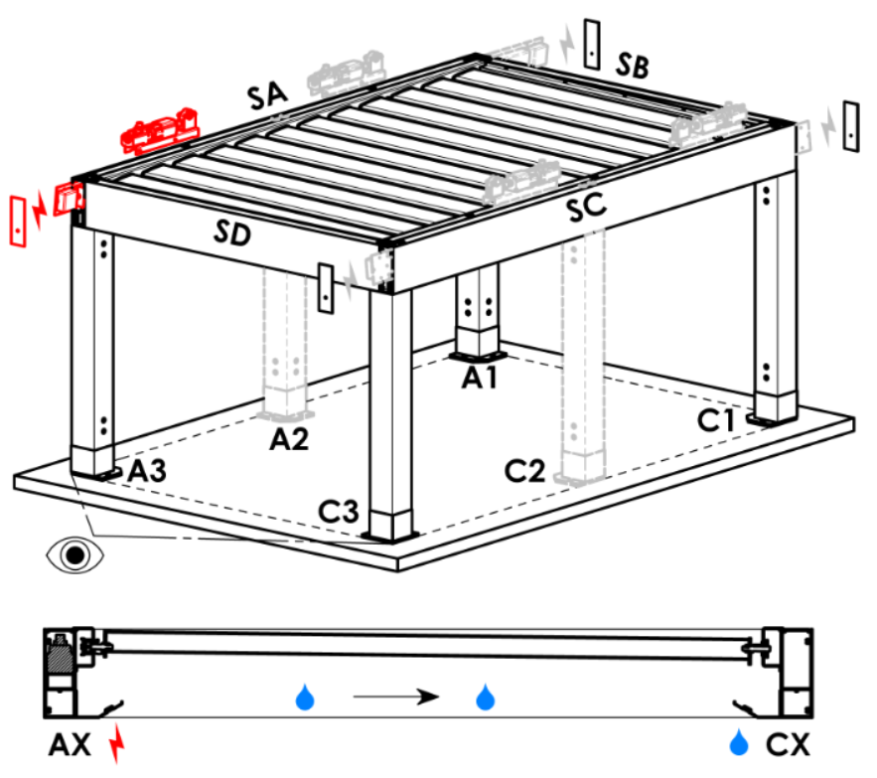
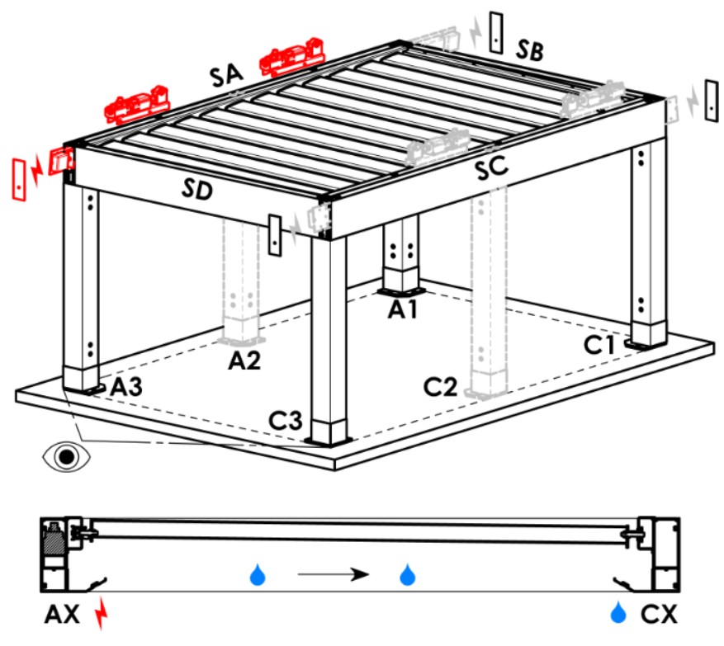
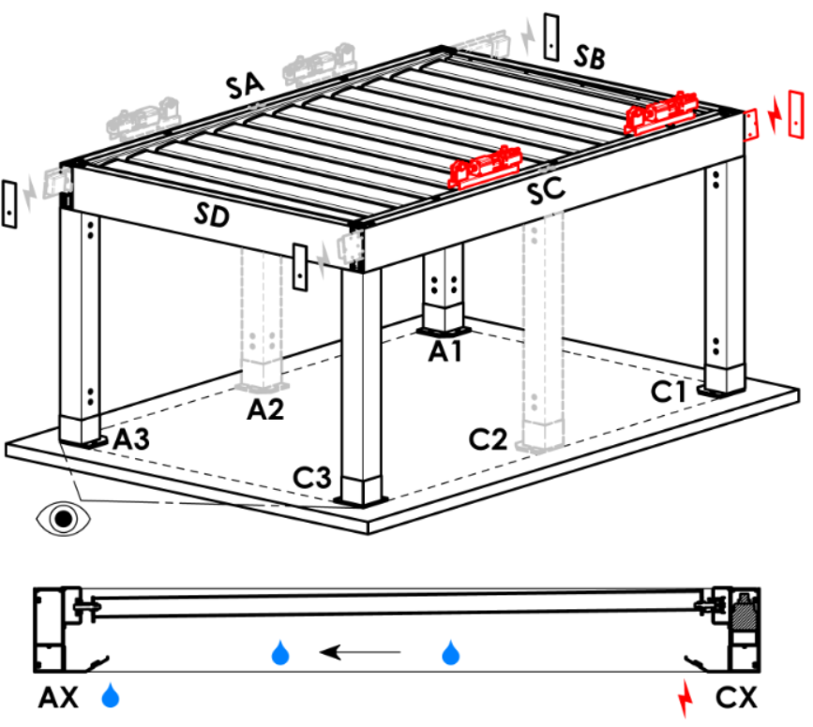
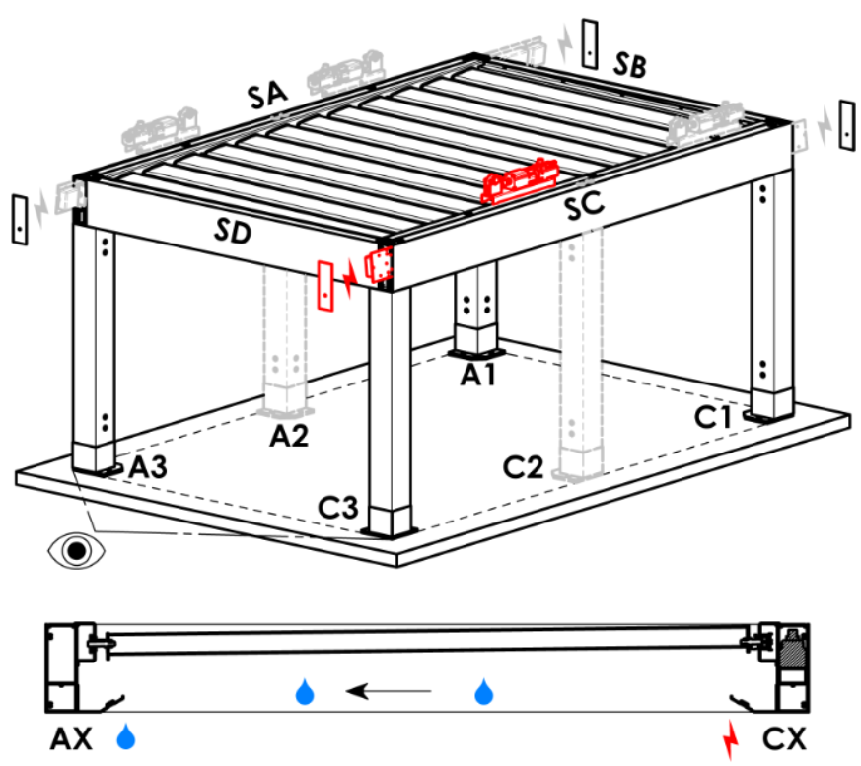
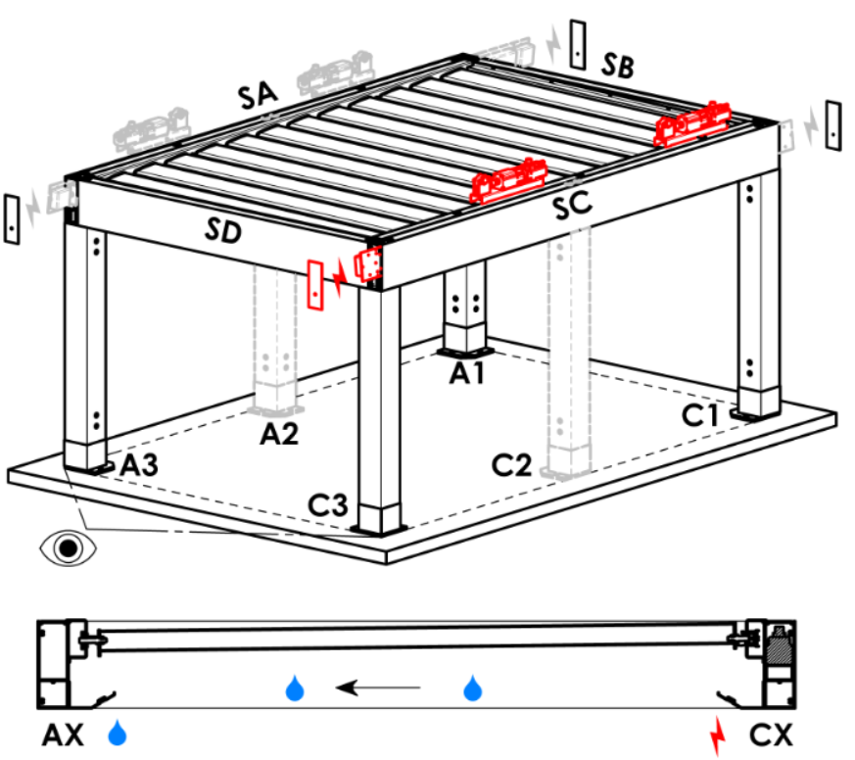
Přístupovvý bod a počet motorů
zkratka | název | poznámka | Přístupový bod a počet motorů
A1 | A1 | 1ks motoru | A1 |  | A1A3 |  | A3 | A3A1 | C1 | C1C3 | C3 | C3C1
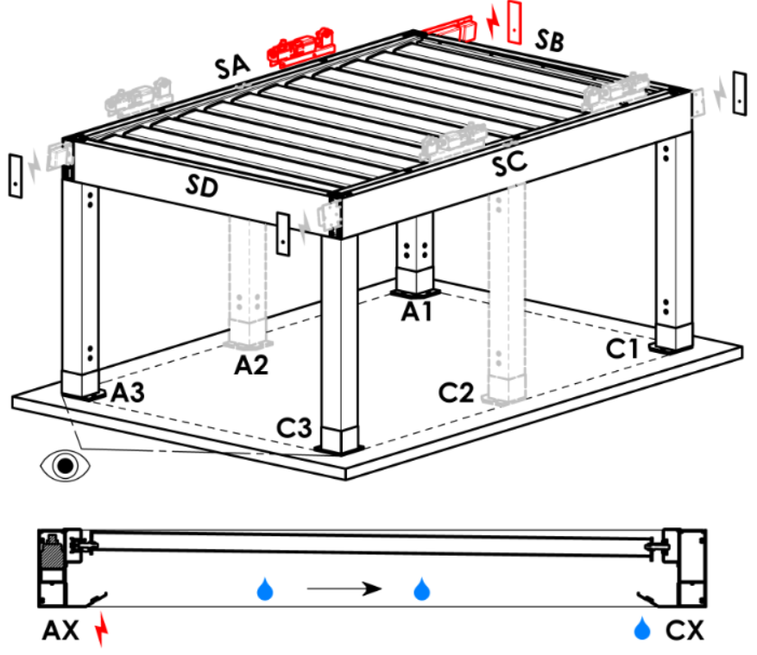
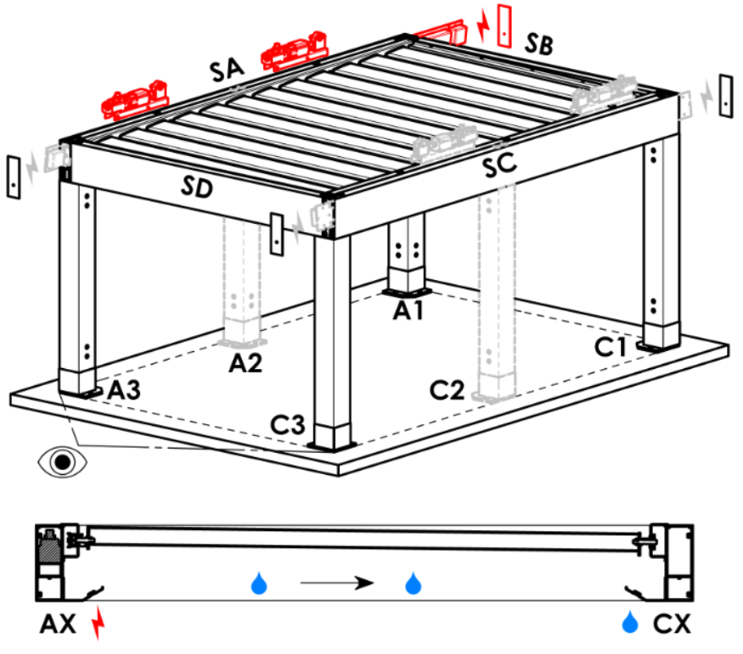
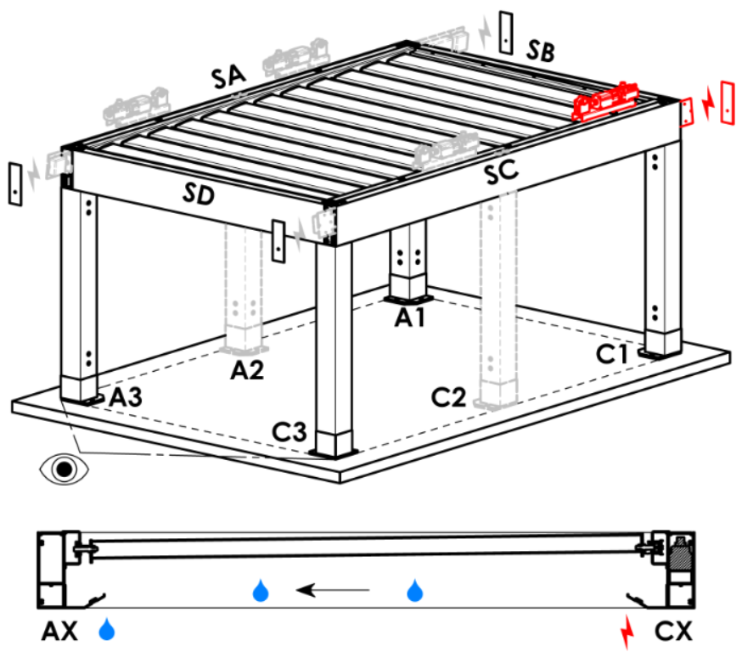
A3 | A3 | 1ks motoru
C1 | C1 | 1ks motoru
C3 | C3 | 1ks motoru
A1A3 | A1+A3 | 2ks motorů, přívod napájení z A1
C1C3 | C1+C3 | 2ks motorů, přívod napájení z C1
A3A1 | A3+A1 | 2ks motorů, přívod napájení z A3
C3C1 | C3+C1 | 2ks motorů, přívod napájení z C3

Typ motoru
zkratka | název | poznámka
S_WT_SR | 01.motor Somfy WT+SLIM IO receiver
S_WT | 01.motor Somfy WT

Pomocný přístupový bod
zkratka | název | poznámka
N | není | varianta platná pro pergoly typu A a B
SA-A3 | v profilu SA - v rohu A3 | varianta platná pro pergolu typ D, pomoc.přístupový bod A3 a A3A1
SA-A1 | v profilu SA - v rohu A1 | varianta platná pro pergolu typ D, pomoc.přístupový bod A1 a A1A3
SC-C1 | v profilu SC - v rohu C1 | varianta platná pro pergolu typ D, pomoc.přístupový bod C1 a C1C3
SC-C3 | v profilu SC - v rohu C3 | varianta platná pro pergolu typ D, pomoc.přístupový bod C3 a C3C1

Kotvení rámu
zkratka | název | poznámka | Kotvení rámů
...

